Orzechy naturalnie
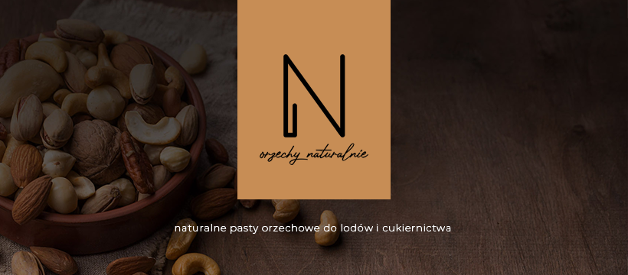
Zapraszamy do odwiedzenia strony producenta 100% past orzechowych:

http://orzechynaturalnie.pl/
Migdał prażony solony |  | Przelicz na [kg]:
 | g | 10 | <-- tu wpisz ile kg chcesz zrobić | Variegatto: czekolada straciatella, wiśnia
Baza mleczna [g] | 1000 | 8981
Pasta migdał Orzechy naturalnie [g] | 100 | 898
Sól [g] | 3.5 | 31
Dekstroza [g] | 10 | 90
Suma [g] | 1113.5 | 10000.00

Migdał Amaretto |  | Przelicz na [kg]:
 | g | 1 | <-- tu wpisz ile kg chcesz zrobić | Variegatto: czekolada z kawą, wiśnia
Baza mleczna [g] | 1000 | 889
Pasta migdał Orzechy naturalnie [g] | 100 | 89
Amaretto [g] | 15 | 13
Inulina [g] | 10 | 9
Suma [g] | 1125 | 1000.00

Pistacja Iran |  | Przelicz na [kg]:
 | g | 2 | <-- tu wpisz ile kg chcesz zrobić | Variegatto: posypka pistacjowa, biała czekolada
Baza mleczna [g] | 1000 | 1788
Pasta pistacja Orzechy naturalnie [g] | 100 | 179
Sól [g] | 3.5 | 6
Dekstroza [g] | 15 | 27
Suma [g] | 1118.5 | 2000.00

Snikers/ orzech ziemny |  | Przelicz na [kg]:
 | g | 0 | <-- tu wpisz ile kg chcesz zrobić | Variegatto: czekolada z orzeszakmi ziemnymi karmelizowanymi, orzeszki karmelizowane, karmel, variegatto bananowe
Baza mleczna [g] | 1000 | 0
Pasta arachid Orzechy naturalnie [g] | 100 | 0
Sól [g] | 3.5 | 0
 |  | 0
Suma [g] | 1103.5 | 0.00

Kokos |  | Przelicz na [kg]:
 | g | 0 | <-- tu wpisz ile kg chcesz zrobić | Variegatto: czekolada straciatella, marakuja, nutella z prażonym kokosem, biała czekolada+ pasta migdał (10%)+ prażony kokos= RAFAELLO
Baza mleczna [g] | 1000 | 0
Pasta kokos Orzechy naturalnie [g] | 80 | 0
Sól [g] | 3.5 | 0
Dekstroza | 20 | 0
Suma [g] | 1103.5 | 0.00

Nerkowiec |  | Przelicz na [kg]:
 | g | 0 | <-- tu wpisz ile kg chcesz zrobić | Variegatto: czekolada straciatella, truskawka, pomarańcza
Baza mleczna [g] | 1000 | 0
Pasta nerkowiec Orzechy naturalnie [g] | 120 | 0
Sól [g] | 3.5 | 0
Dekstroza | 15 | 0
Suma [g] | 1138.5 | 0.00

Słonecznik prażony |  | Przelicz na [kg]:
 | g | 0 | <-- tu wpisz ile kg chcesz zrobić | Variegatto: czekolada straciatella, słonecznik karmelizowany, karmel
Baza mleczna [g] | 1000 | 0
Pasta słonecznik Orzechy naturalnie [g] | 120 | 0
Sól [g] | 3.5 | 0
Dekstroza | 15 | 0
Suma [g] | 1138.5 | 0.00

Chałwa |  | Przelicz na [kg]:
 | g | 0 | <-- tu wpisz ile kg chcesz zrobić | Variegatto: miodowe, sezam prażony
Baza mleczna [g] | 1000 | 0
Pasta sezam Orzechy naturalnie [g] | 100 | 0
Miód [g] | 15 | 0
Mleko | 50 | 0
Suma [g] | 1165 | 0.00

Tahini |  | Przelicz na [kg]:
 | g | 0 | <-- tu wpisz ile kg chcesz zrobić | Variegatto: czarny sezam prażony
Baza mleczna [g] | 1000 | 0
Pasta sezam Orzechy naturalnie [g] | 100 | 0
 |  | 0
Dekstroza | 10 | 0
Suma [g] | 1110 | 0.00

Makadamia |  | Przelicz na [kg]:
 | g | 0 | <-- tu wpisz ile kg chcesz zrobić | Variegatto: straciatella, figa karmelizowana, nutella
Baza mleczna [g] | 1000 | 0
Pasta makadamia Orzechy naturalnie [g] | 100 | 0
 |  | 0
Dekstroza | 10 | 0
Suma [g] | 1110 | 0.00

 |  |  |  |  | opracowanie Szymon Sapieha

